Початкові залишки
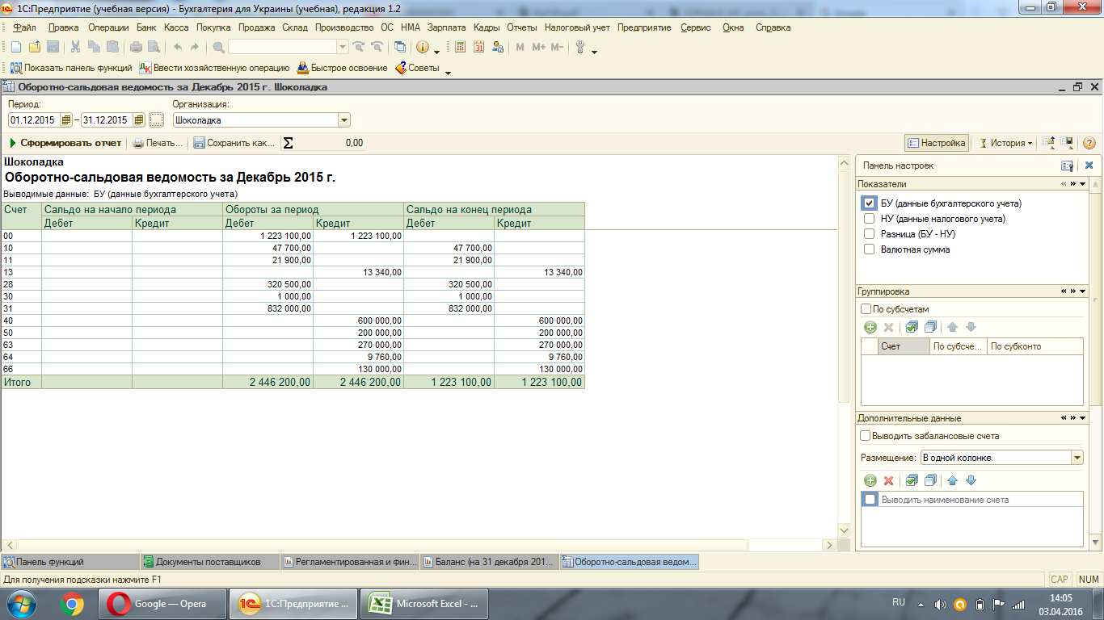
Оборотно-сальдова відомість ТОВ "Шоколадка" станом на 31.12.2015р., сформована на основі початкових залишків

Надходження ОЗ
Наше підприємство ТОВ "Шоколадка" придбало в ТОВ "Ідеї Комфрту" шафу гардеробну
в кількості 2шт за ціною 3600,00грн. (без ПДВ) згідно накладної № 34562 від 12.01.2016

1. Для того, щоб ввести в 1С надходження необхідно зайти у вкладку "покупка" і вибрати "документы поставщиков"

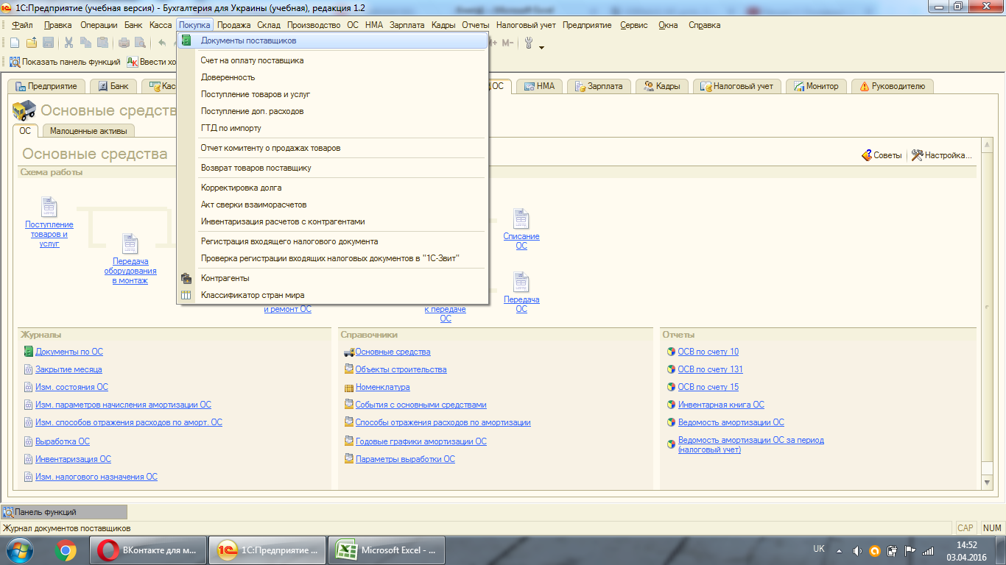

2. Після того як зайдемо в цю вкладку, необхідно вибрати контрагента, в якого купуватимемо основний засіб
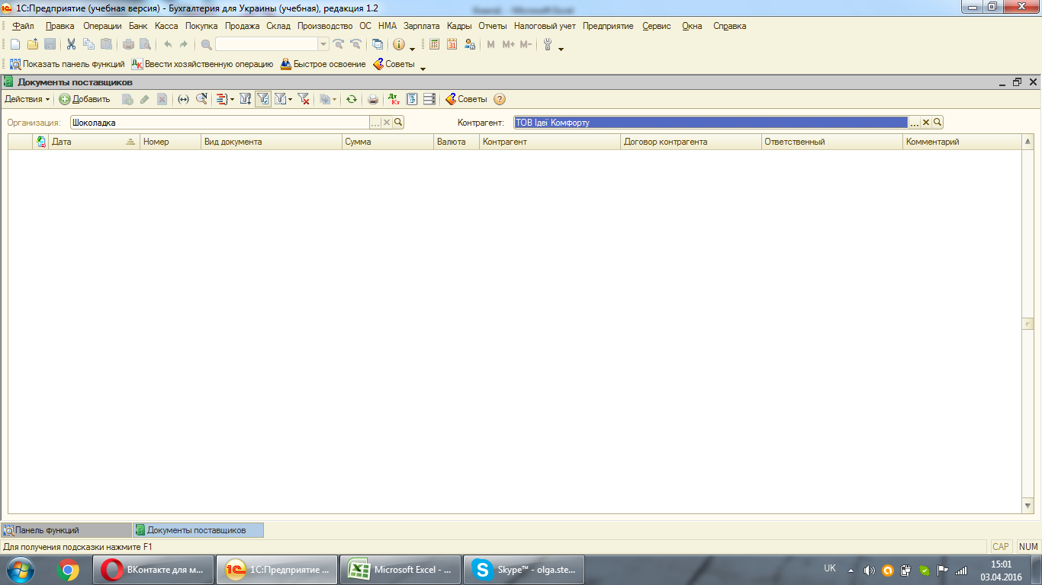

3. Перш ніж ввести надходження необхідно створити рахунок, який буде під"язуватися під конкретного контрагента в нашому випадку ТОВ "Ідеї Комфорту" та конкретний договір
Для того, щоб створити рахунок необхідно натиснути на "Добавить" і вибрати "Счет на оплату поставщика". Створювати рахунок будемо на 01.01.16, в якому вибираємо нашу організацію та контрагента ТОВ "Іде Комфорту".
Оскільки купувати будемо основний засіб, необхідно вже в рахунку в закладочці "операции" вибрати "оборудование"
Щоб перейти до табличної частини, необхідно ще заповнити договір. Між ТОВ "Шоколадка " і ТОВ "Ідеї Комфорту" було укладено договір купівлі-продажу № 1 від 01.01.2016р.

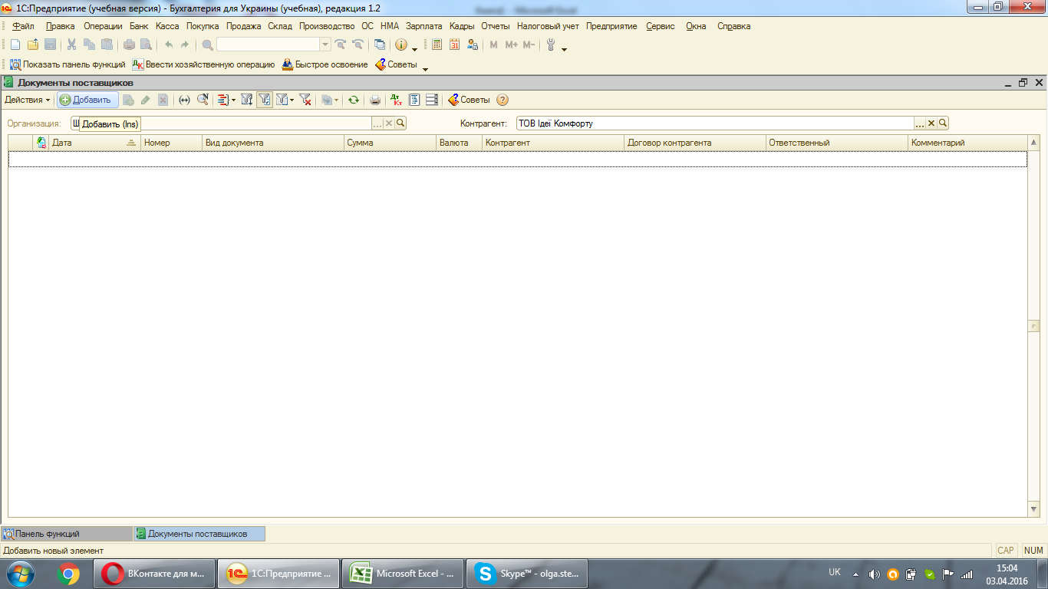

Для того, що створити договір необідно зайти в рядочок "договор"та натиснути на "Добавить".
В самому договорі необхідно буде заповнити такі рядочки : "найменование", "вид договора", "номер" "от" та у "ведение взаиморасчетов - по бух.учету"
Натискаємо "Записать" і договір буде створено у базі.
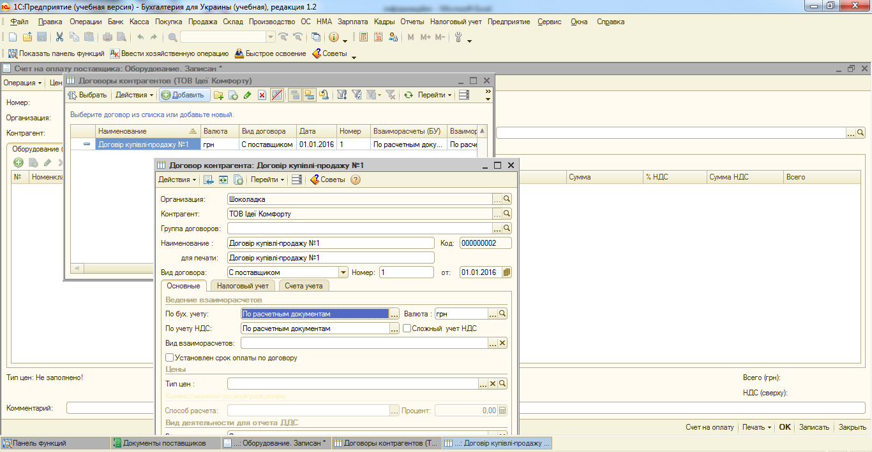

4. У табличній частині необхідно вказати найменування, для цього створимо умовну статтю "послуги з ПДВ". Оскільки рахунок є тільки підв"язуючим документом, кількість, сума проставляються умовно.
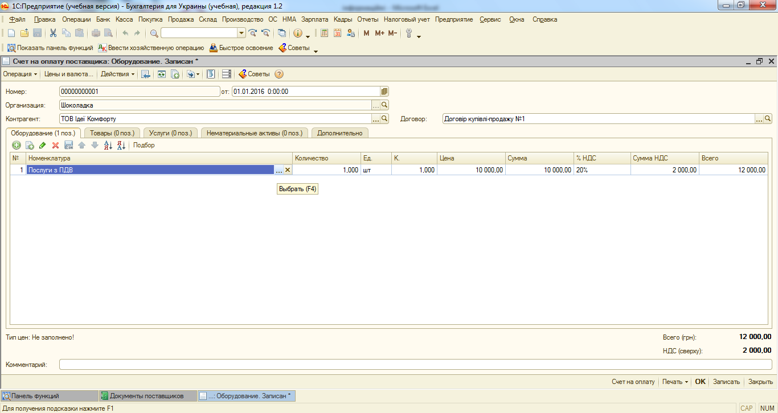

5. Тепер переходимо до самого надходження, для створення якого необхідно натиснути на "Добавить" і вибрати "поступление товаров и услуг".
Перш ніж перейти до табличної частини у верхній закладочці "операции" вибираємо "оборудование", і у закладочці "цены и валюта" необхідно, щоб біля "налоги" галочка стояла тільки "учитывать НДС"
Вибираємо "Контрагент", автоматично під якого підтянеться договір. Рахунок під договір підтягуємо вручну та неохідним є зазначення складу.
В табличній частині необхідно заповнити дві вкладки: "оборудование" та "дополнительно". Кожен основний засіб обліковується окремо, тому надходження потрібно здійснювати на кожен об"єкт.
Щоб заповнити табличну частину потрібно натиснути в табличній частині "Добавить". Оскільки по накладній купили дві шафи, тому в табличній частині буде здійснено два записи.
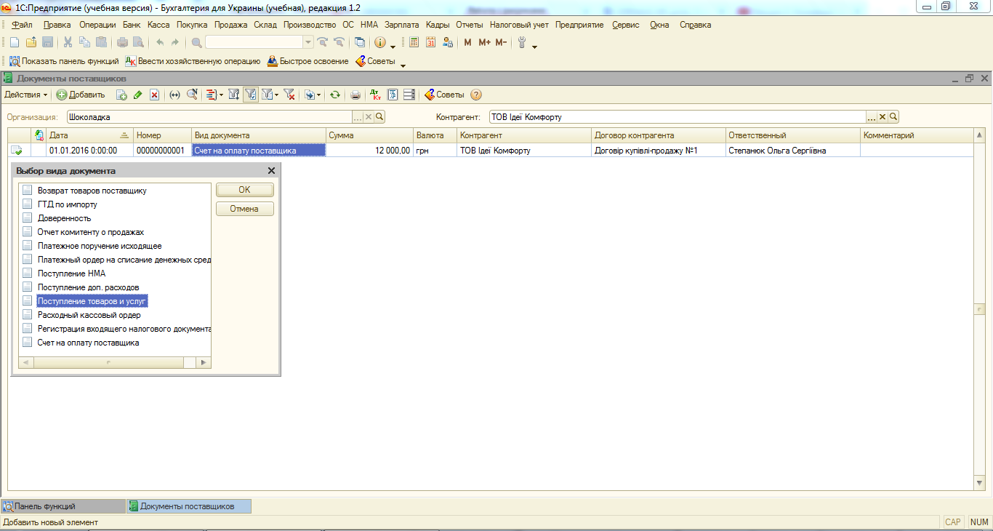

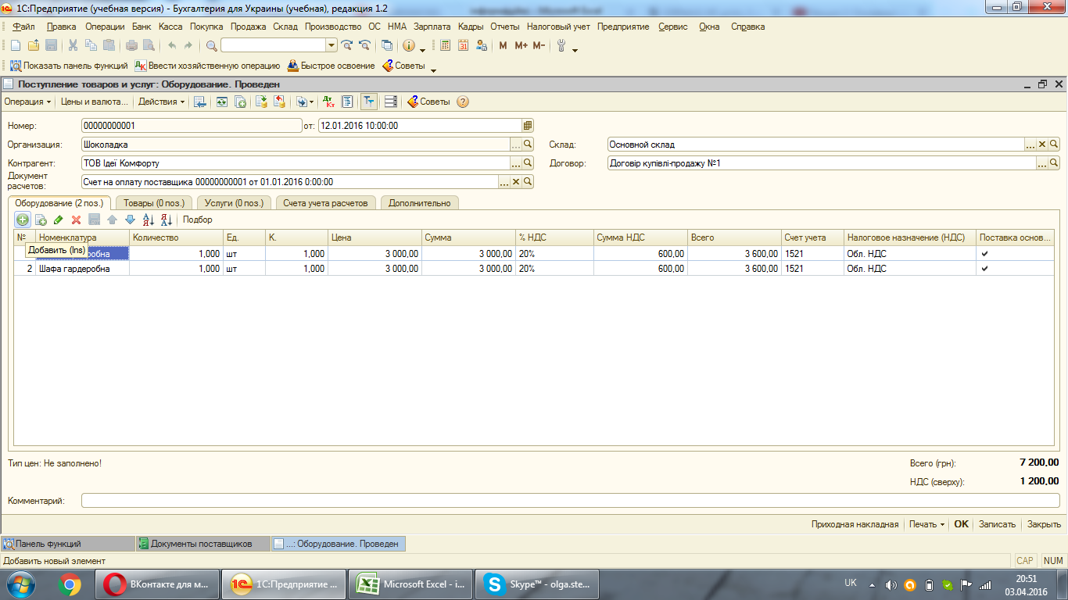

Вкладочку "Дополнительно" заповнюємо щоб вказати номер і дату видаткової накладної, на підставі якої купували шафи, а також відповідального, хто проводив приход.
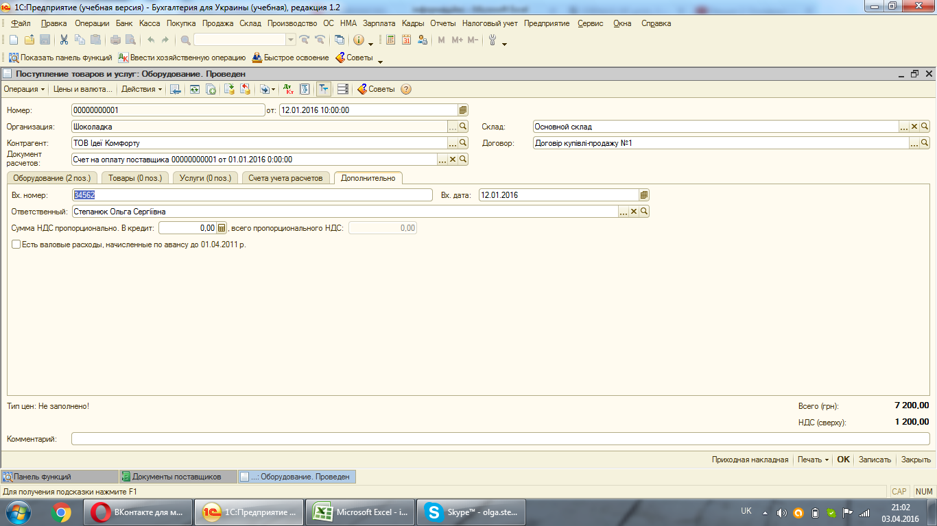

Для проведення документа необхідно натиснути або "ОК", або "Провести"

Введення ОЗ
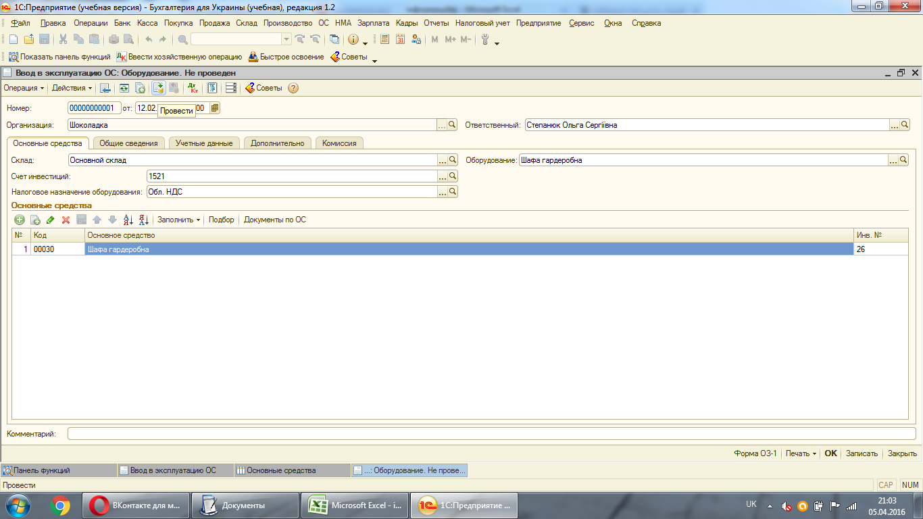
1. Для того, щоб ввести ОЗ в експлуатацію необхідно зайти у "Ввод в експлуатацию ОС", у якому нажавши на вкладку "Добавить" вибрати "Оборудование".
Важливо пам"ятати, що дата введення не повинна бути раніше дати надходження. До табличної частини заповняємо все як в надходженні: оборудование, склад, счет инвестиций і налоговое назначение.

1. Для того, щоб ввести ОЗ в експлуатацію необхідно зайти у "Ввод в експлуатацию ОС", у якому нажавши на вкладку "Добавить" вибрати "Оборудование".
Важливо пам"ятати, що дата введення не повинна бути раніше дати надходження. До
Важливо пам"ятати, що дата введення не повинна бути раніше дати надходження. До



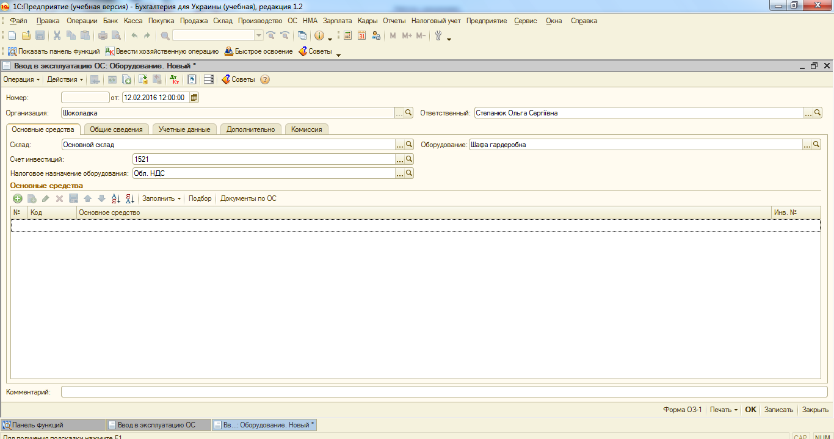

2. Потім перейдемо до останньої вкладочки "Комиссия". Оскільки комісія ще не була створена, її потрібно добавити самостійно. Це відбуватиметься наступним чином: натиснувши "Выбрать состав комиссии"
Це відбуватиметься наступним чином: натиснувши "Выбрать состав комиссии", опинившись у віконечці якому, потрібно натиснути на "Добавить". Необхідним є вибір голови комісії та її членів. Наказом затверджується склад комісії.
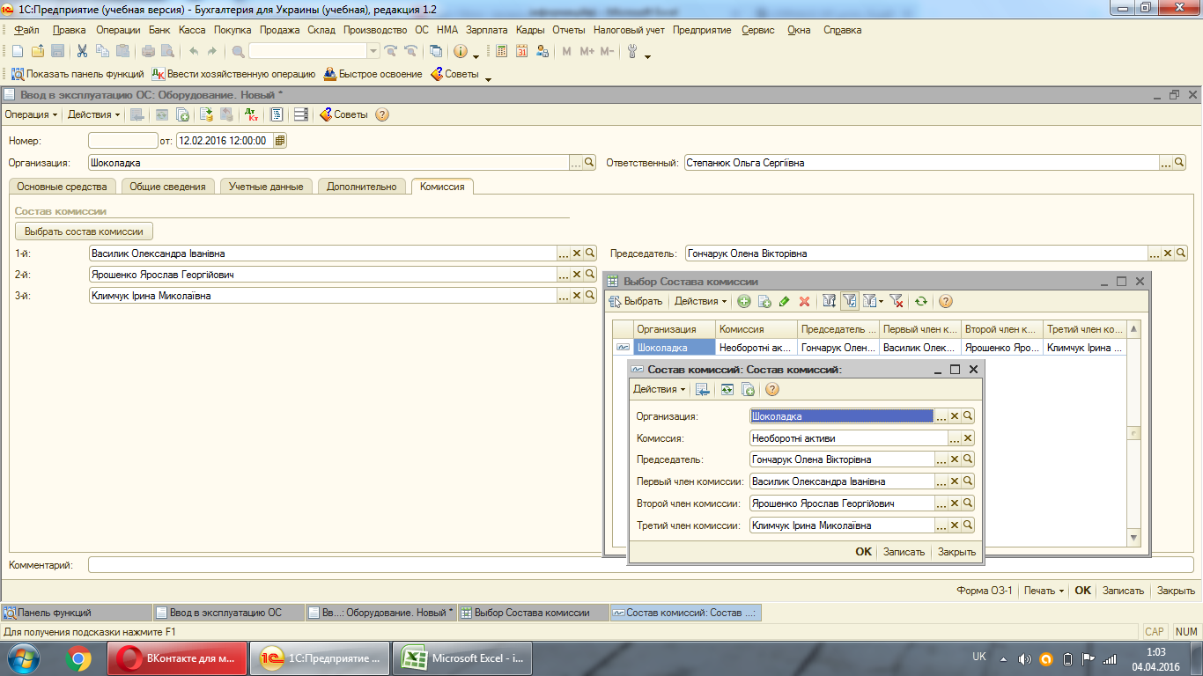

3. Перейдемо до наступної вкладки "Дополнительно", в якій необхідно заповнити поле "приняв".
Кожен основний засіб закріплюється за конкретним працівником, під яким підв"язаний підрозділ і спосіб відображення витрат по амортизації цього ж працівника
Шафи (2шт) закріплятимемо за директором, а саме Гончарук Оленою Вікторівною.
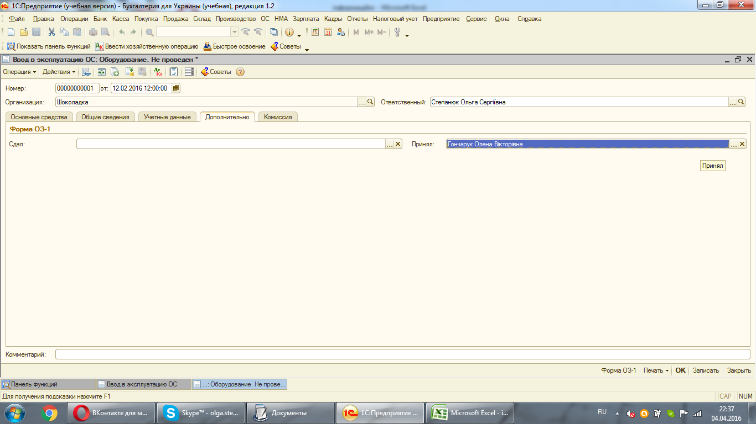

4. Переходимо до вкладки "Учетные данные", в якій перш за все заповнюємо дані по працівнику, на якого вводимо шафу. Для того, щоб дізнатися підрозділ працівника, а саме директора, необхідно зайти у вверхню вкладку "Кадры"
і вибрати "Сотрудники организаций". В списку працівників необхідно вибрати нашого і зайти у вкладку "Кадровые данные", де знайдемо необхідну інформаці.
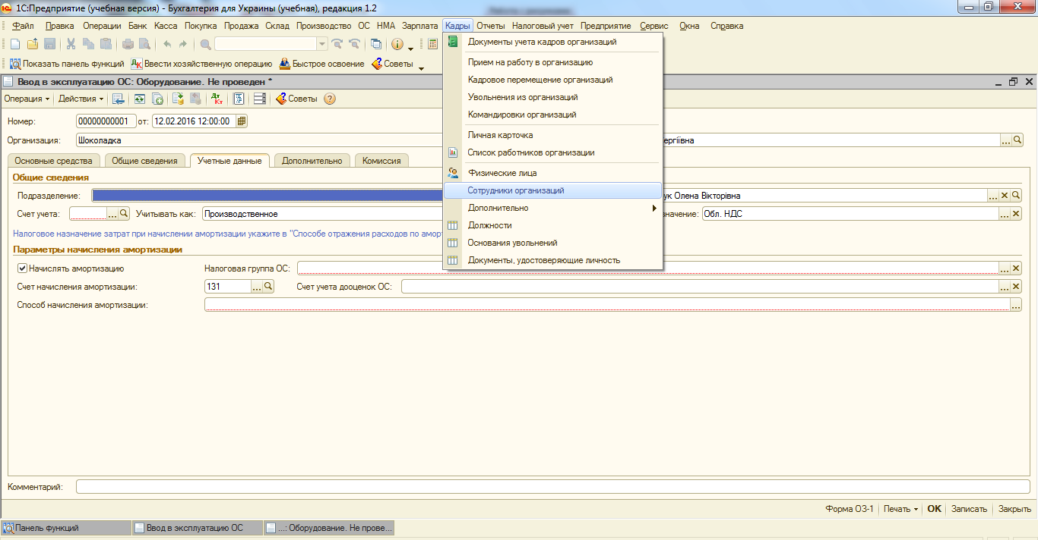

Отже, для Гончарук визначено підрозділ "Адміністративний відділ". Шафа обліковується на субрахунку 106, термін корисного використання якої 8 років.
Згідно облікової політики підприємство використовує кумулятивний метод нарахування амортизації.
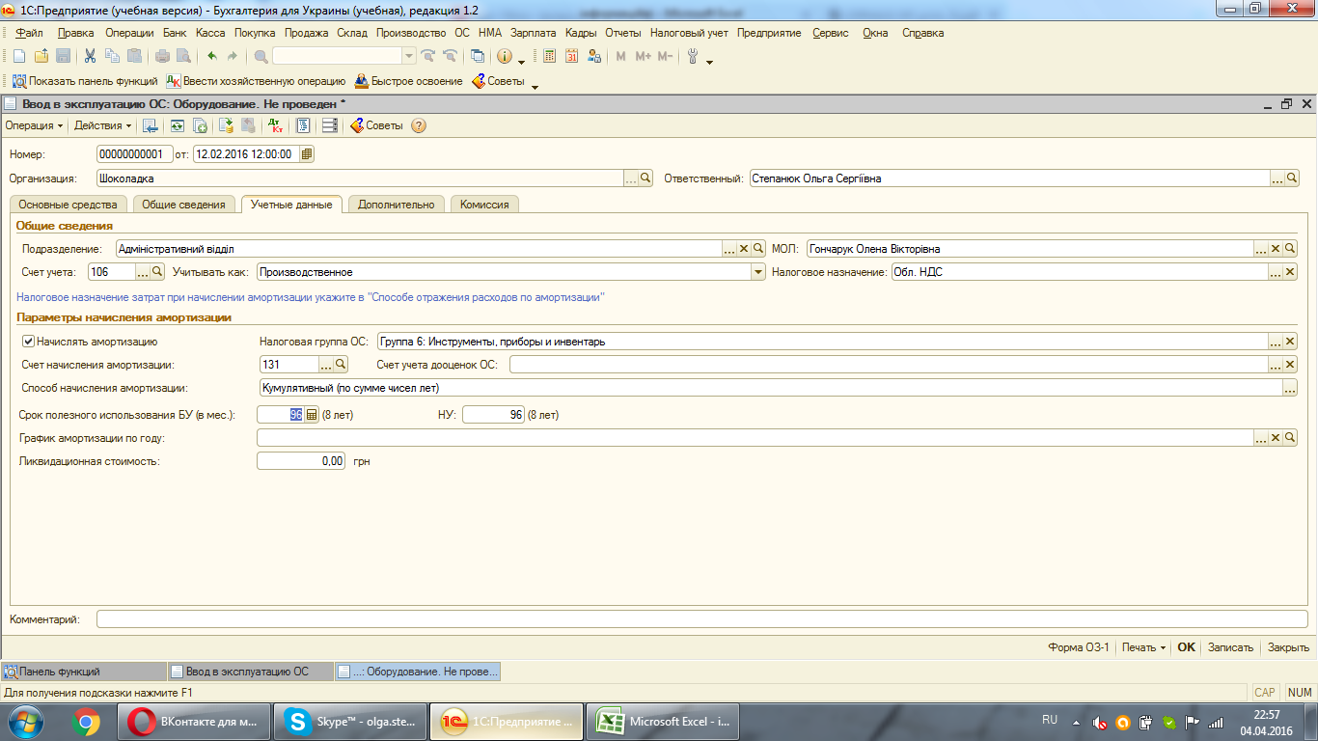

5. У вкладці "Общие сведения" неохідно заповнити тільки "Способы отражения расходо по амортизации". Оскільки директор працює у відділ адміністрація, то для нього центрами витрат буде 92 "Адміністрація"
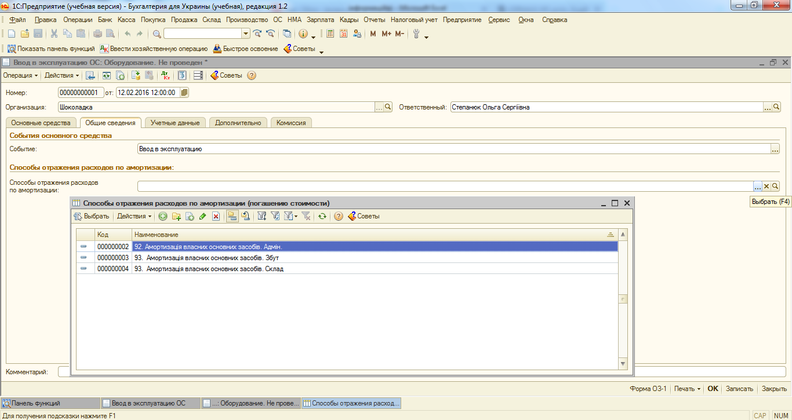

6. В останній вкладці, потрібно заповнити лише табличну частину. Для цього натиснувши на "Добавить" потрібно добавити новий ОЗ, якому буде присвоєнно автоматично код.
Створивши новий ОЗ, потрібно натиснути на нього два рази, після чого він появиться в табличні частині введення ОЗ.
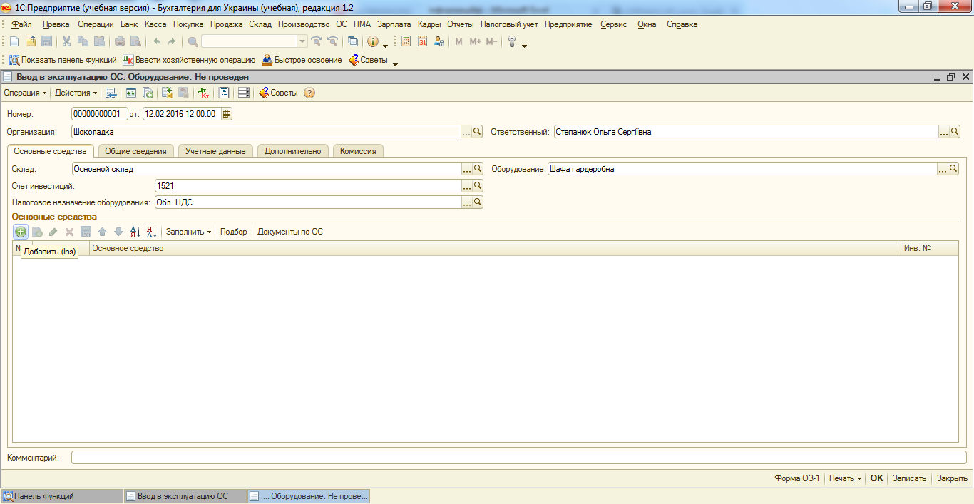

Після цього потрібно присвоїти ОЗ інвентарний номер, наприклад, 26.
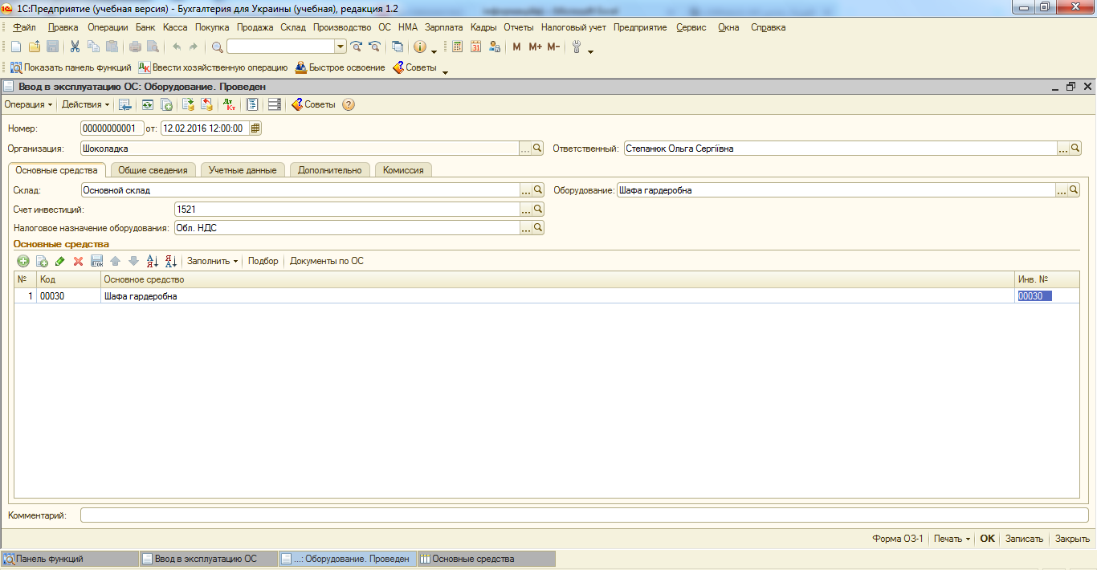

7. Після чого проводимо документи.

Прожада ОЗ
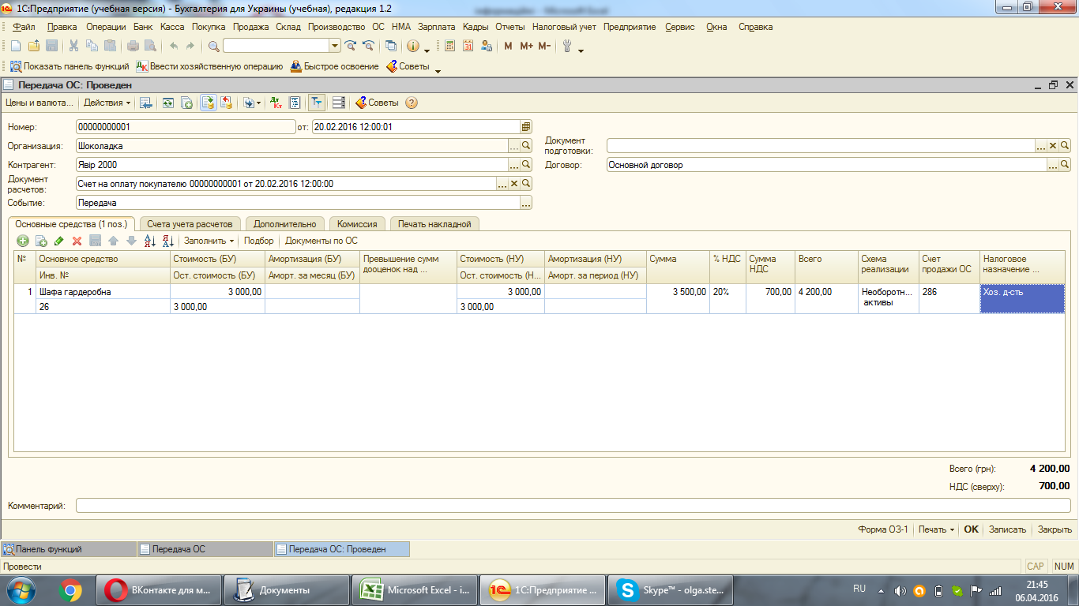
Перед тим як проводити продажу ОЗ обов"язково повинна бути нарахована амортизація
1. Для проведення продажу перш за все потрібно створити рахунок на оплату покупцю, а вже за цим провести саму продажу.
Наприклад, 20.02.16 продаємо шафу ТОВ "Явір 2000"за 4200,00 грн (з ПДВ).
Важливо пам"ятати, що продавати ОЗ слід за варістю, що не нижче ЗВ на початок місяця,в якому відбувається продажа, без врахування нарахованої амортизації за цей місяць.
В нашому випадку сума продажу більше залишкової вартості.
Для створення рахунку необхідно зайти "Продажа", за тим "Документы покупателей"
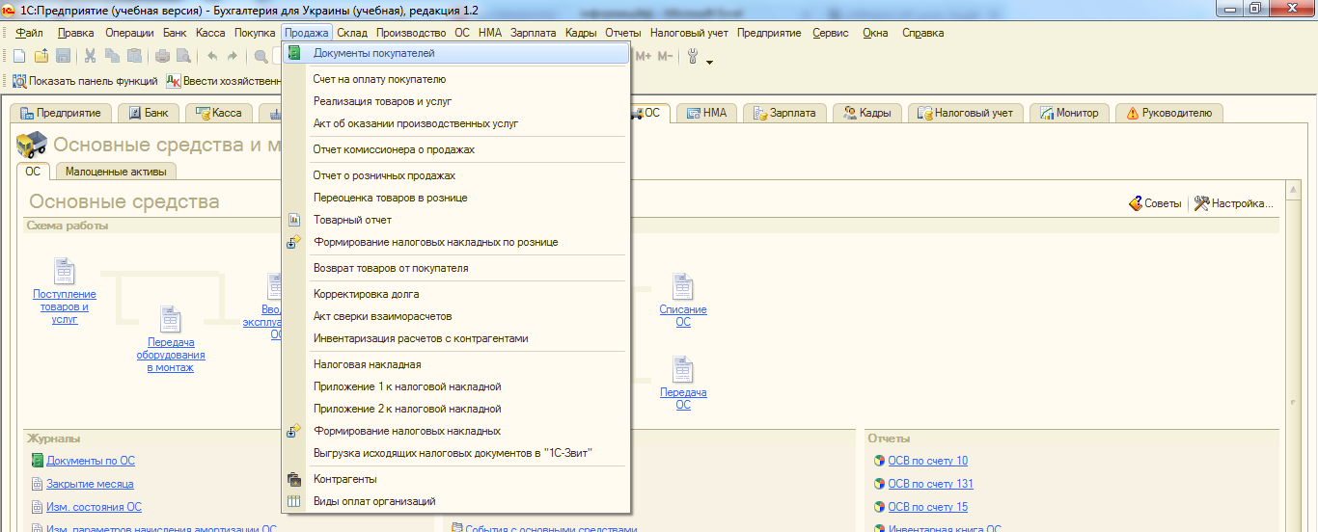

За тим вибираємо контрагента, з яким співпрацюємо, вибараємо функцію "Добавить" та "Счет на оплату покупателю". Створений рахунок матиме наступний вигляд.
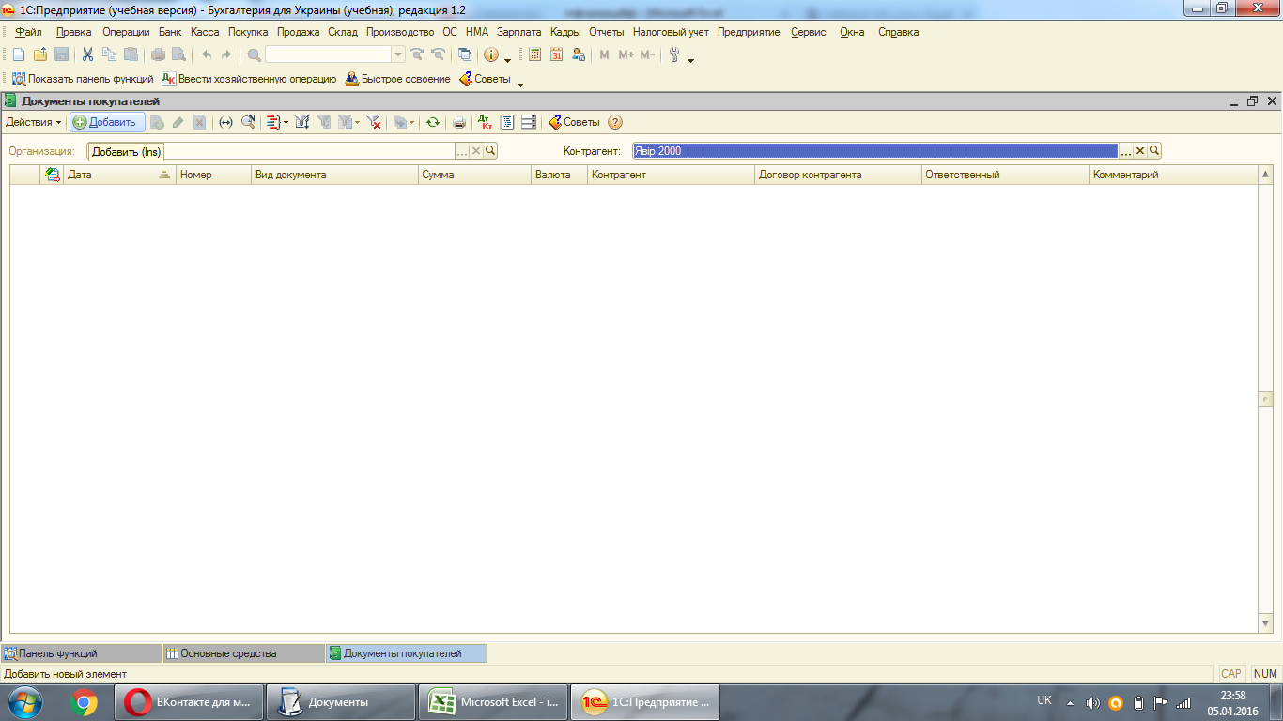

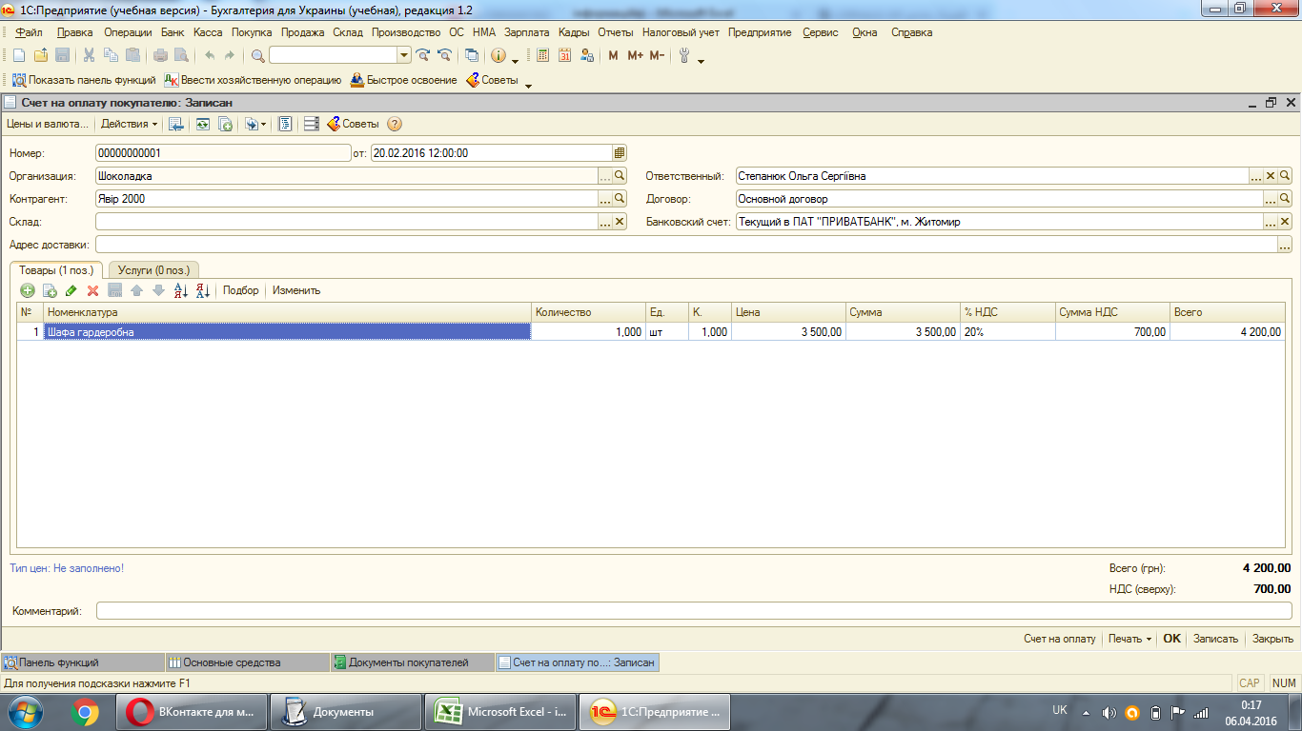

2. Ппісля створення рахунку переходимо до самої реалізації. На панелі функцій вибараємо "Передача ОЗ", а за тим функцію "Добавить"
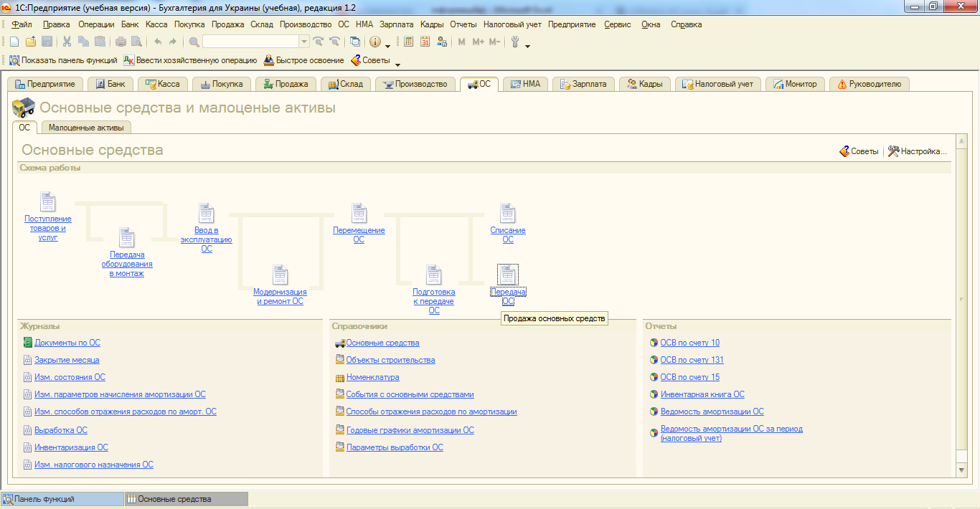

3. Першим чином в документі реалізації до табличної частини вибираємо: контрагент, договор та документ расчетов.
Потрібно пам"ятати, що у функції "Цены и валюта" біля "налоги" галочка має стояти тільки "учитывать НДС"
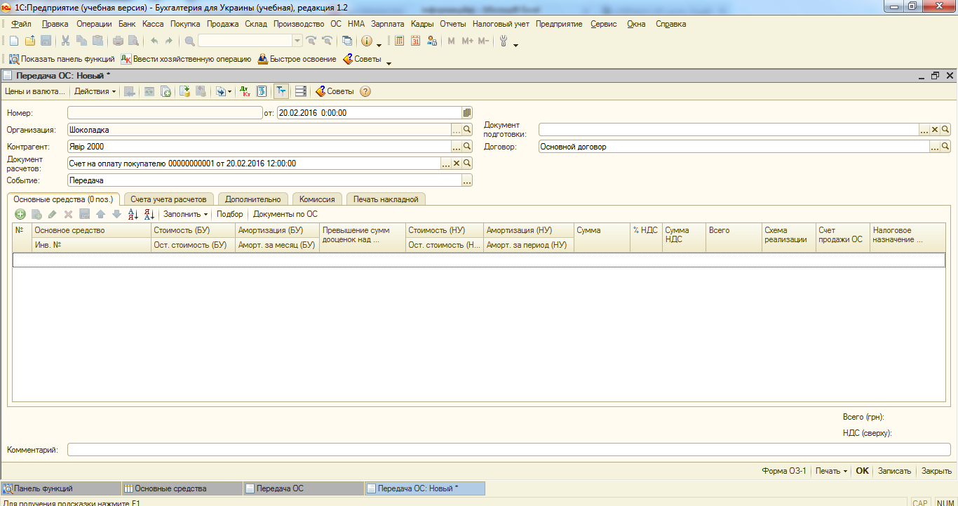

4. Вкладка "Счета учета расчетов" заповнюється автоматично, у вкладці "Дополнительно" заповнюємо тільки адресу доставки та відповідального за здійснення операції:
В наступній вкладці підтягуємо комісію та в останній - "Печать накладной" заповнюємо "Место составление документа" і "Представитель организации", тобто директора організації.
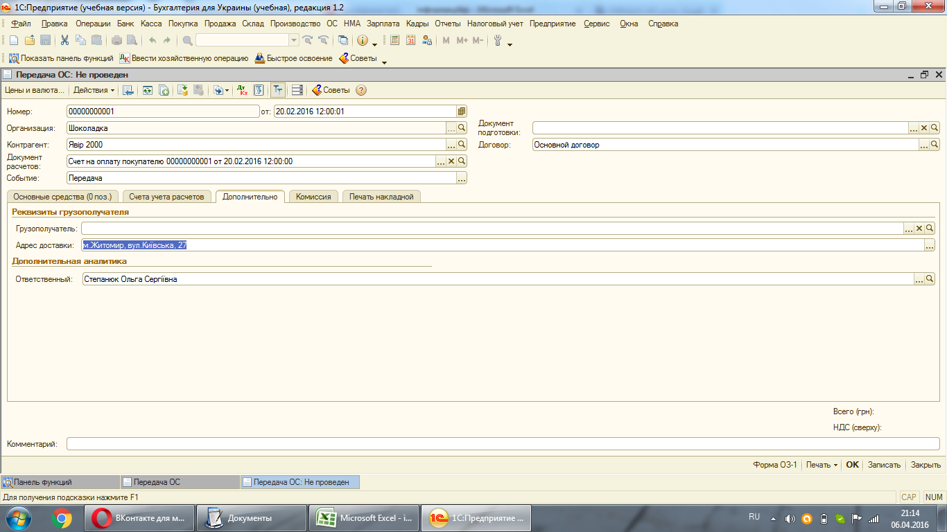

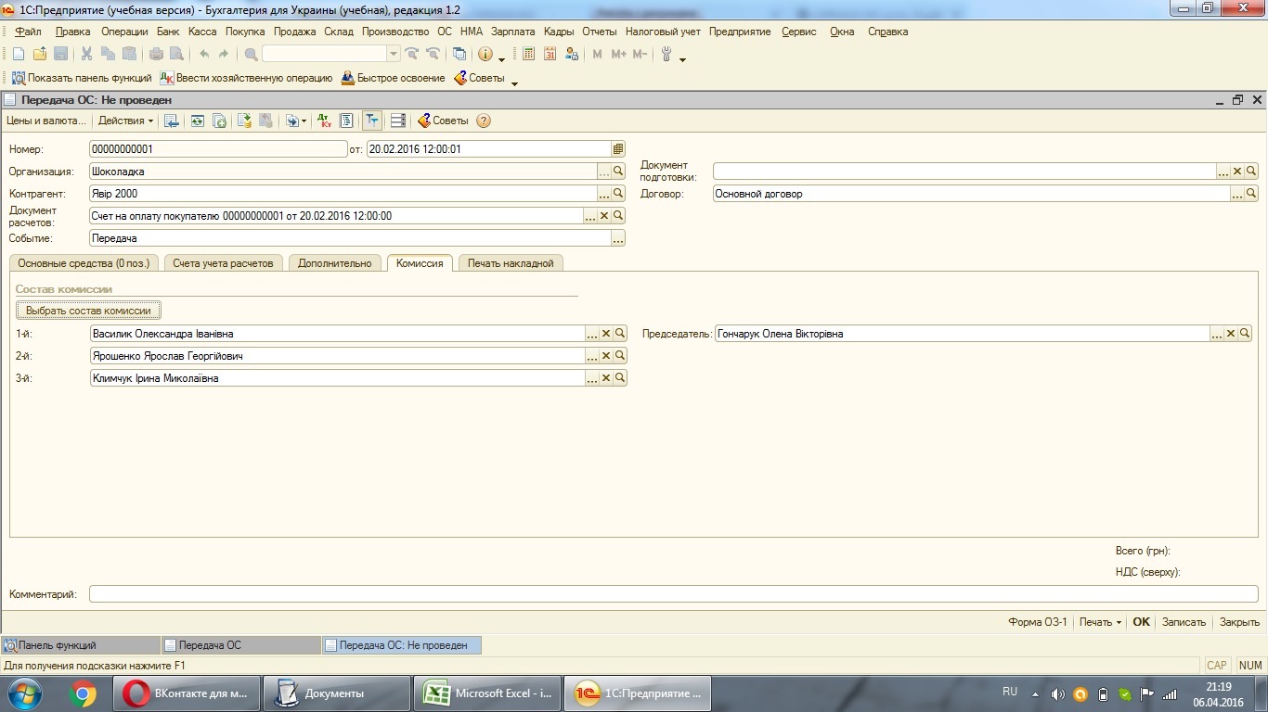

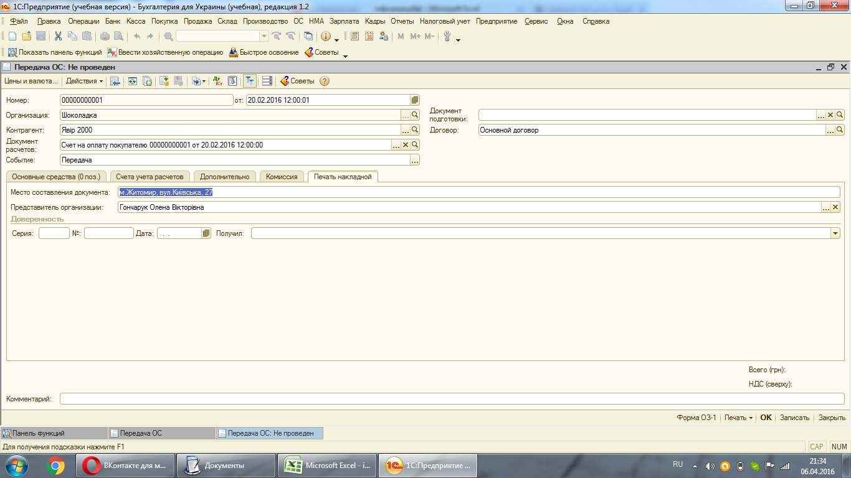

5. У вкладці "Основные средства" першим чином необхідно підтянути основний засіб, який будемо продавати, і за тим натиснути на функцію "Записать"
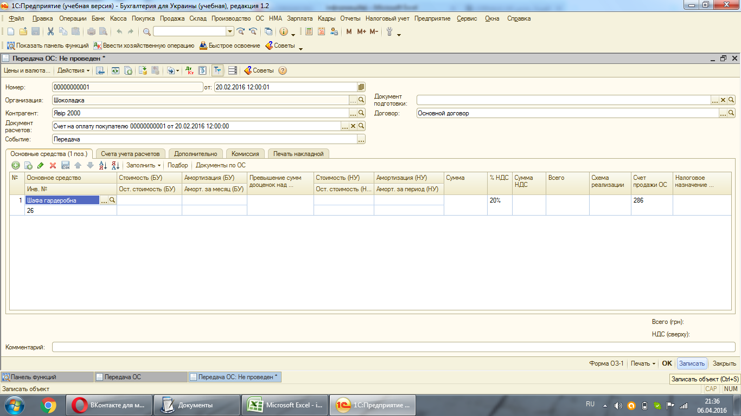

Після цього натискаємо на функцію "Заполнить", що находиться над табличною частиною, і вибираємо "Для списка ОС"
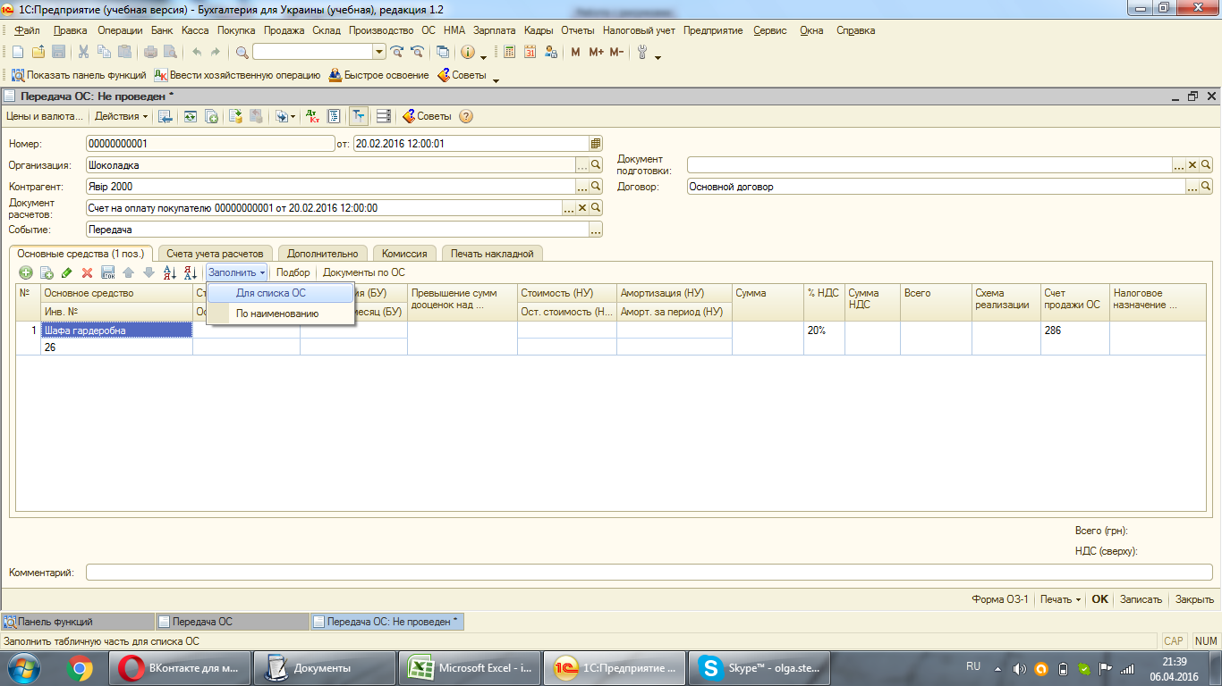

Після чого заповняться автоматично наступні дані: вартість в бухгалтерському, податковому обліку та нарахована амортизація в бухгалтерському та податковому обліку.
Проставляємо ціну реалізації, у стовпчику "Схема реализации" підтягуємо "Необоротные активы", у стовпчику "налоговое назначение" - "хоз.д-ть"
Після чого проводимо документ.

Списання ОЗ
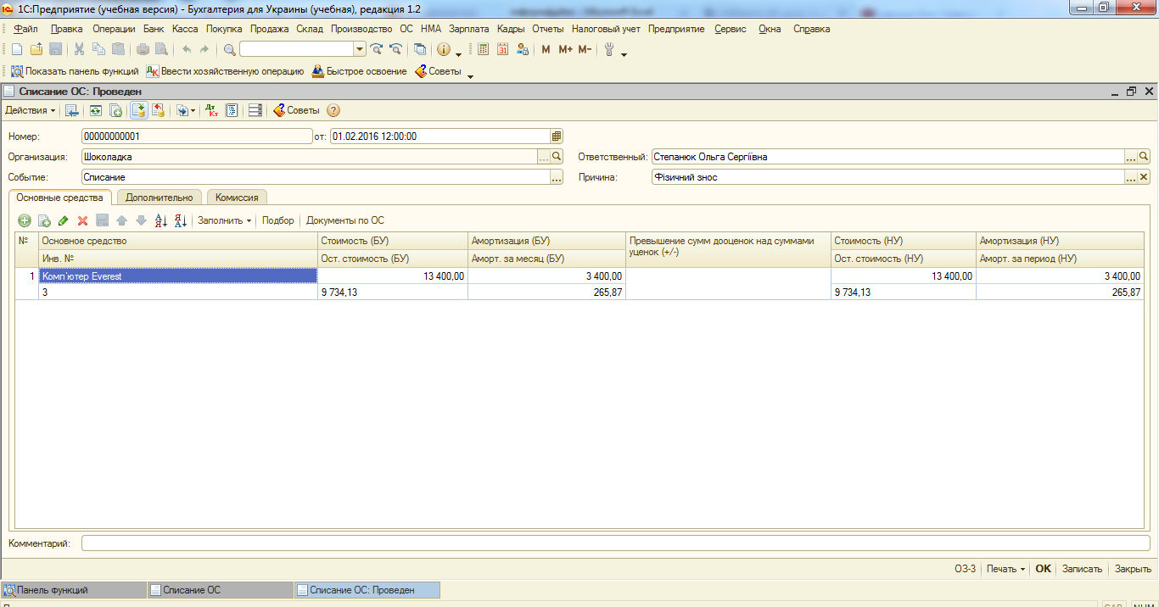
1. Для проведення списання на палелі функцій спочатку необхідно зайти у "Списание ОС", у якому для створення документа необхідно натиснути на "Добавить".
Перед тим як проводити списання ОЗ обов"язково повинна бути нарахована амортизація
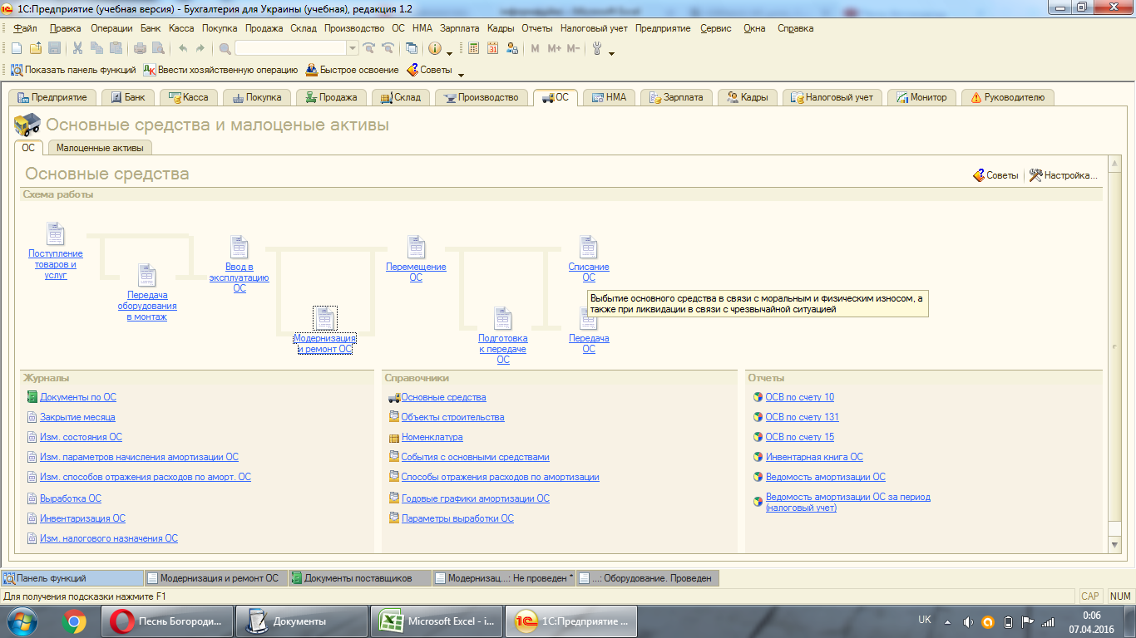

2. Наступним в документі списання заповняємо причину списання, наприклад, в даному випадку буде внаслідок фізичного зносу
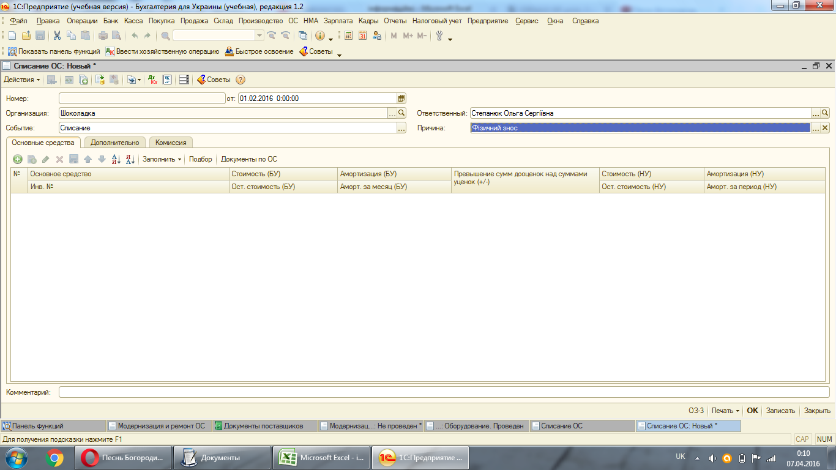

3. Заповняємо комісію і затим переходимо до вкладки "Дополнительно"
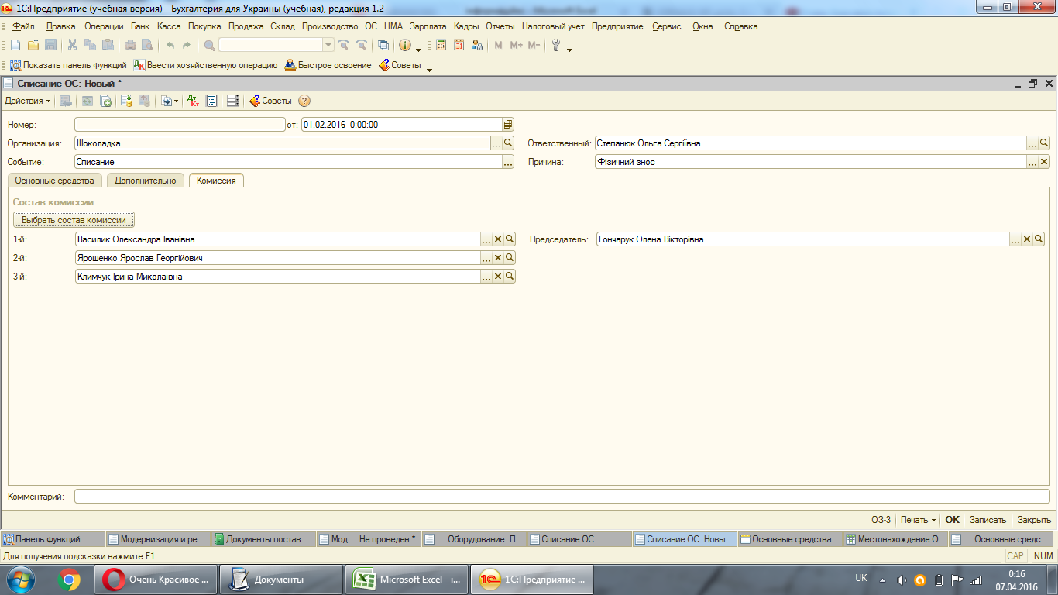

4. У вкладці "Дополнительно" необхідно заповнити: рахунок витрат, який буде 976 , податкове призначення - госп.діяльність, та статтю затрат - залишкова вартість списаного ОЗ
В 1с буде мати наступний вигляд:
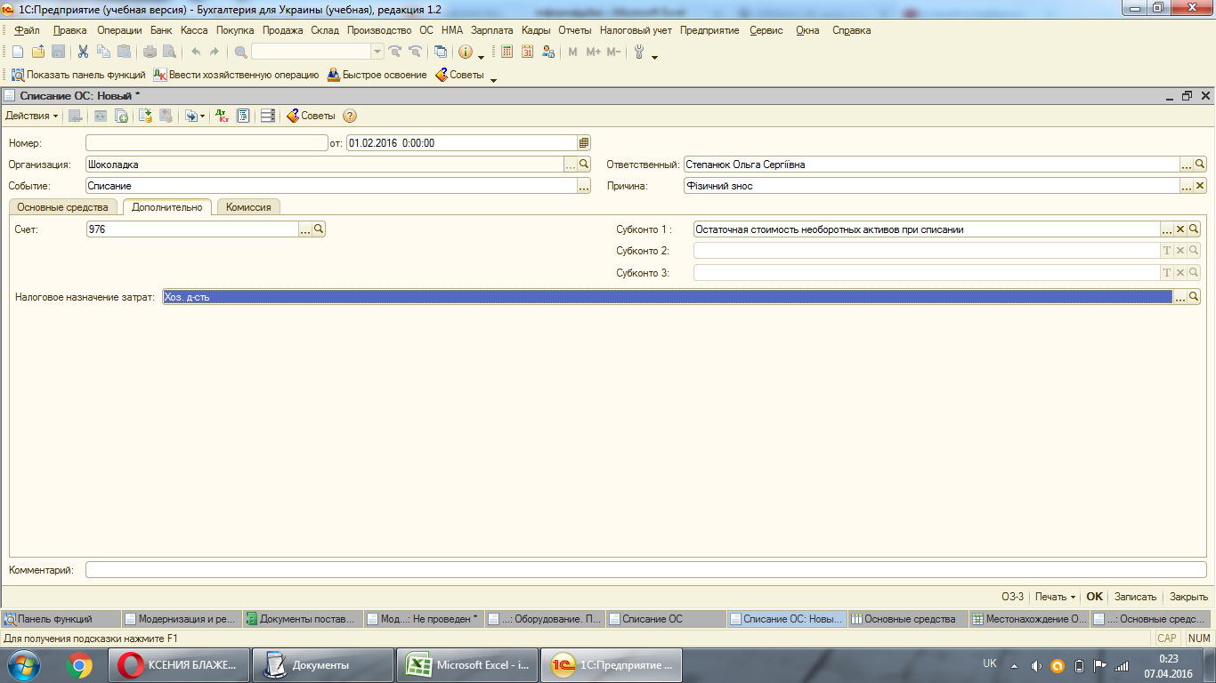

5. В останній вкладці необхідно підтянути ОЗ, що списуватиметься натиснути на функцію "Записати", за тим "Заповнить - Для спису ОС"
Наприклад, списуватимемо комп"ютер з кодом: 00007 (інв.№3)
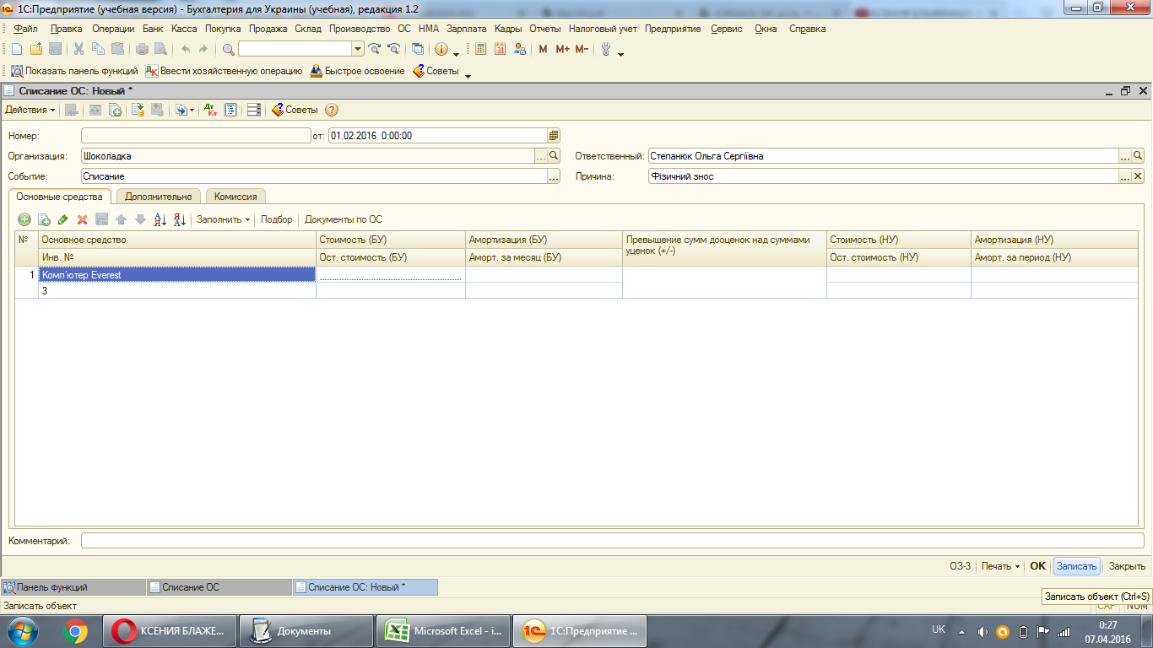

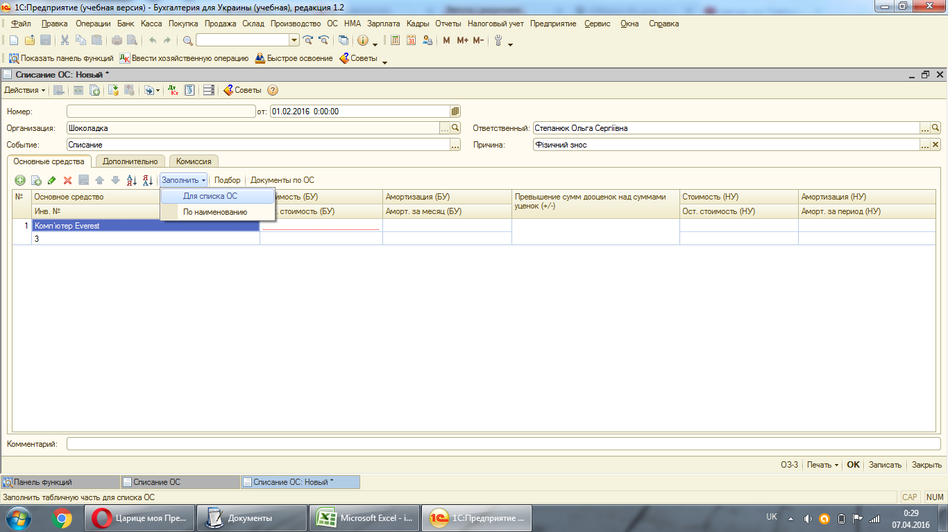



Після чого можемо натиснути на проведення документа

Амортизація ОЗ
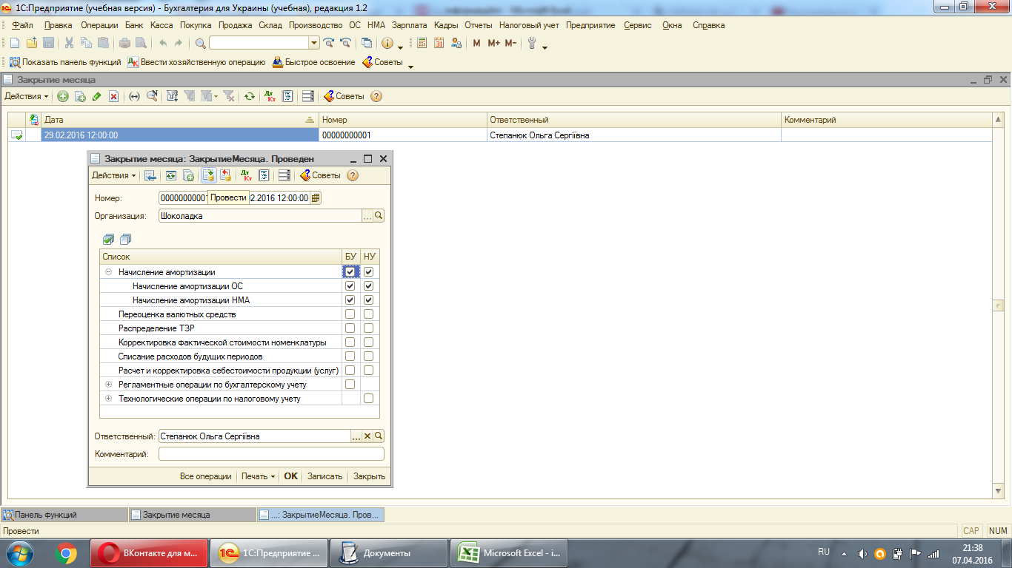
Щомісяця на основні засоби нараховується амортизація
Для того, щоб провести амортизацію необхідно зайти в "Операции"-"Регламентные операции"-"Закрытие месяца"
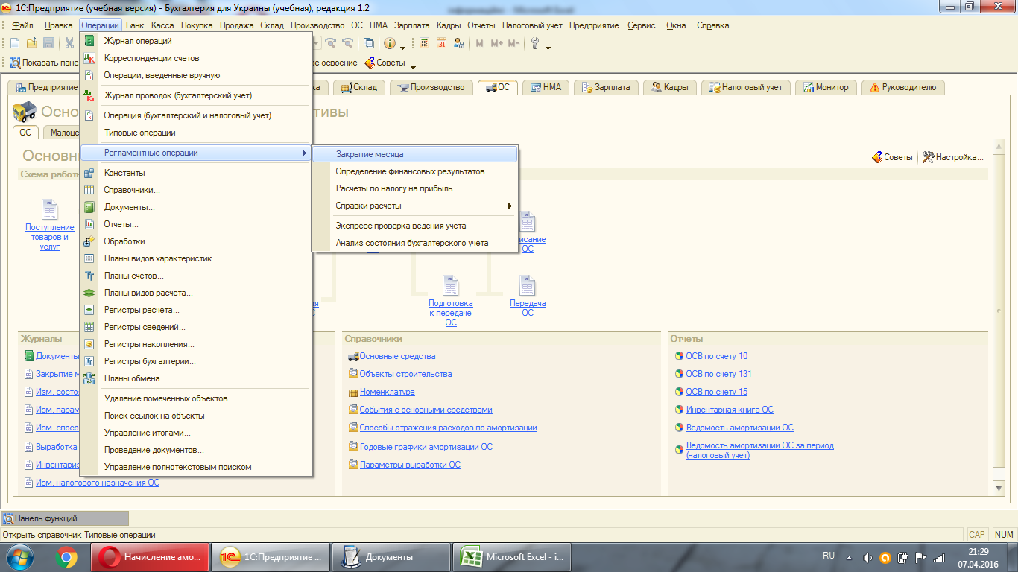

Де добавляємо новий документ і проставляємо галочку тільки "Начисление амортизации"


Після цього натискаємо на проведення документа і автоматично амортизація на всі ОЗ нарахована.

Модернізація ОЗ
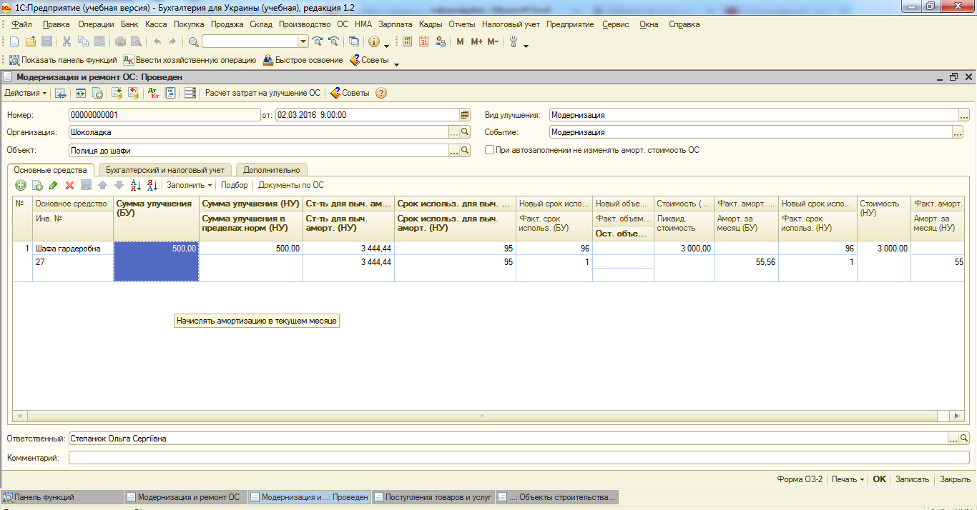
1. Наприклад, в наступному місяці після введення (01.03) підприємство закупило одну полицю в ТОВ "Комел" за 500,00 грн. для шафи гардеробної, яка буде віднесена на модернізацію цієї шафи.
Надходження полиці буде здійснено як звичайне надходження, тільки в "Операции" потрібно буде вибрати не "Оборудование" як при закупівлі ОЗ, а "Обьекты строительства"
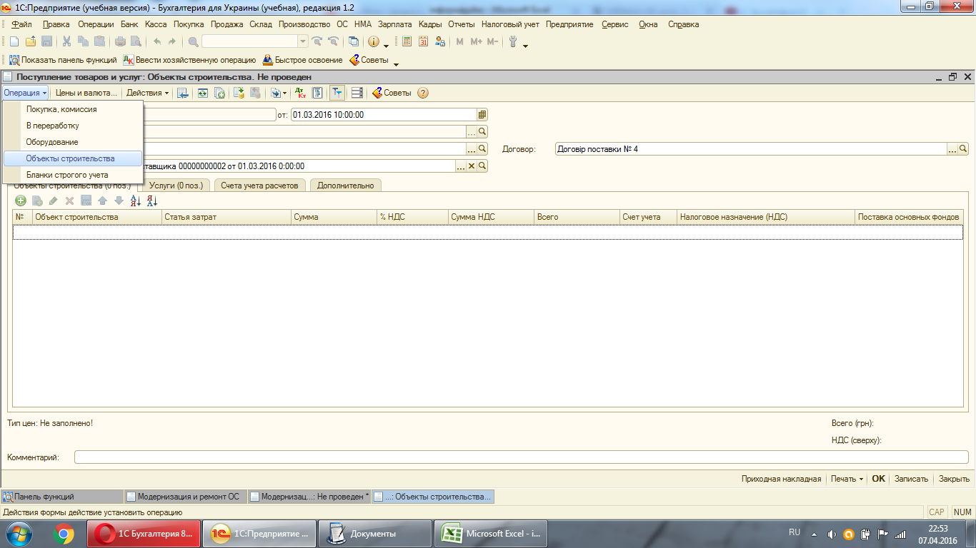

Заповнюємо дані про контрагенти, договір, підтягуємо рахунок і переходимо до табличної частини, де потрібно створити об"єкт.
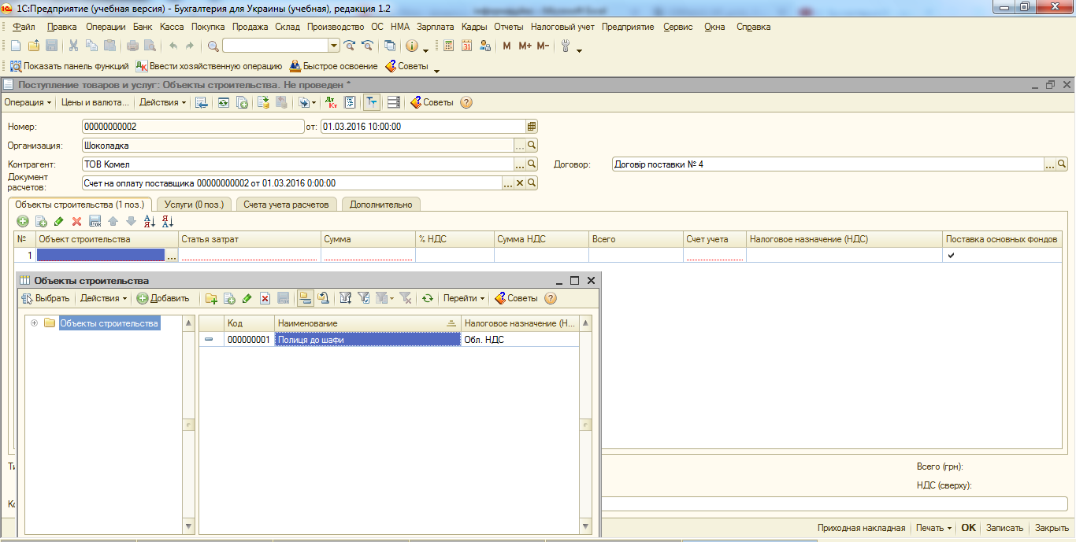

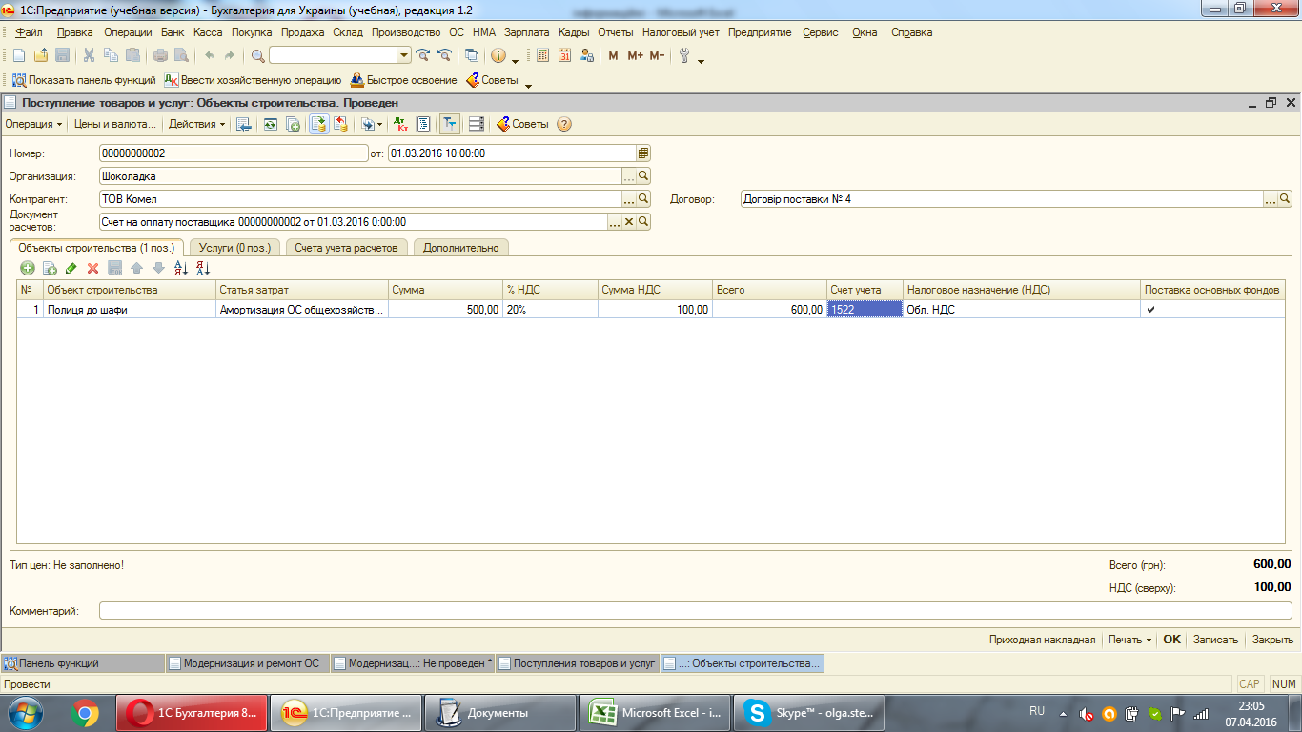
Наступне, що потрібно вибрати, це статтю затрат. Оскільки шафа закріплена за директором, то статтею витрат буде - Амортизація ОЗ з папки "Адміністративні витрати"
Для колонки "Счет учета" повинен бути підтянутий рахунок 1522
Після заповнення всіх даних в таблиці проводимо документ

2. Після цього перейдемо до самого документа "Модернизация ОС", що знаходиться на панелі функцій.
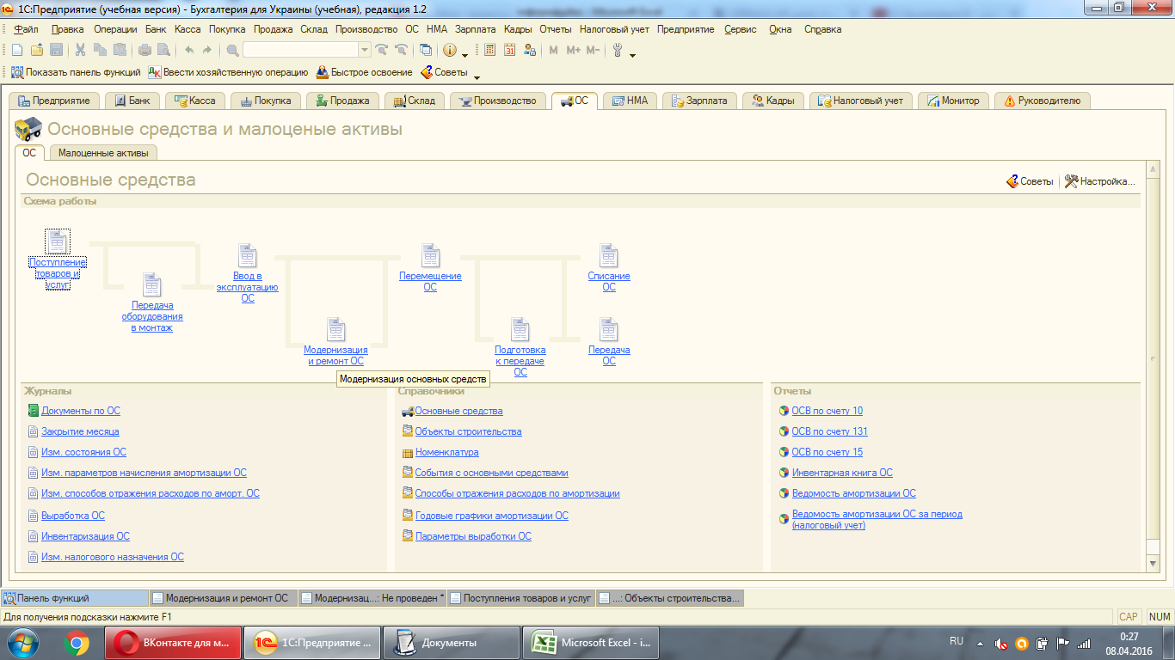

Добавивши новий документ модернізації, підтягуємо створений "обьект строительства" - полиця до шафи.
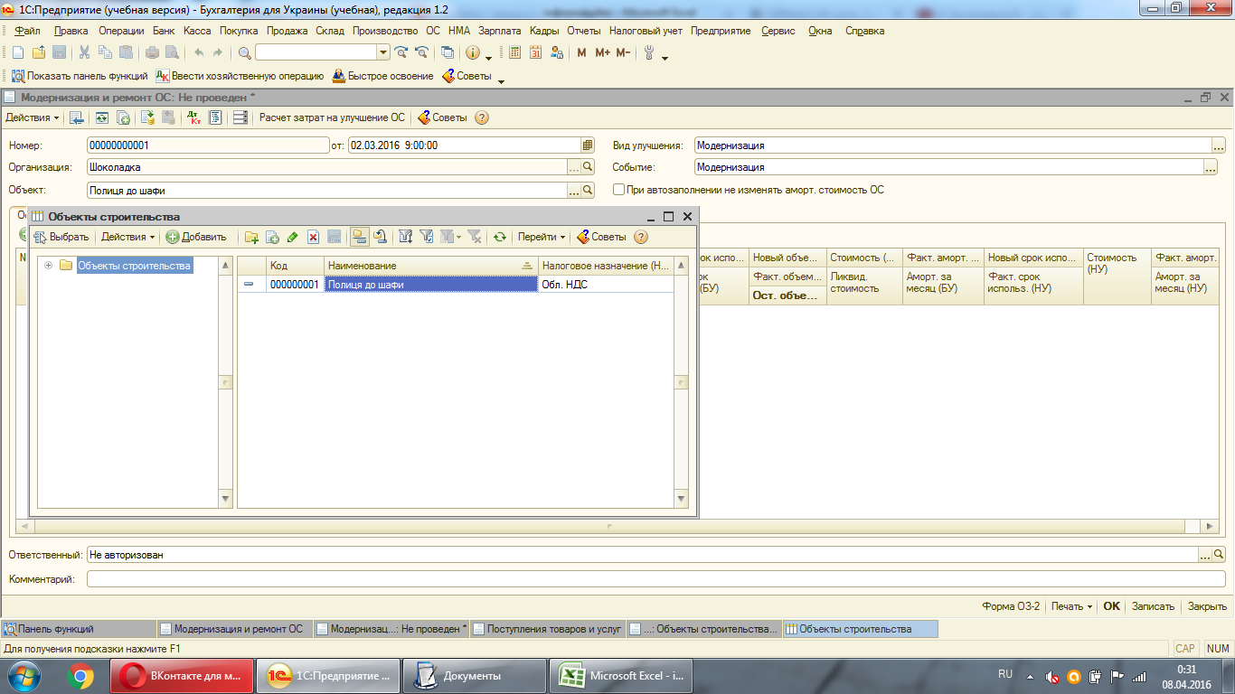

У вкладці "Дополнительно" заповнюємо інформаційні дані про модернізацію
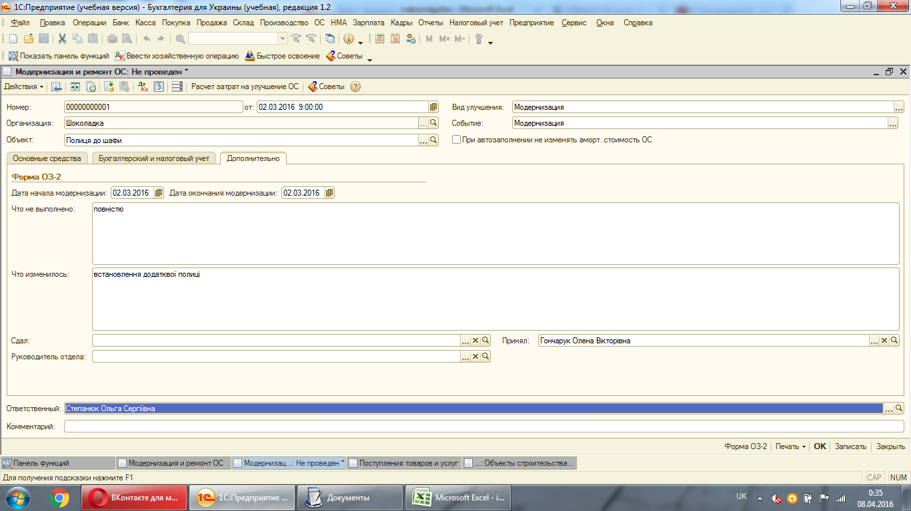

У вкладці "Бухгалтерський и налогоый учет" необхідно прослідкувати, щоб рахунок був підтянутий саме - 1522. А спосіб відображення витрат такий як в працівника, а саме адмін. витрати.
Для того, щоб підтянулася сума модернізації потрібно натиснути на функцію "Рассчитать саммы"
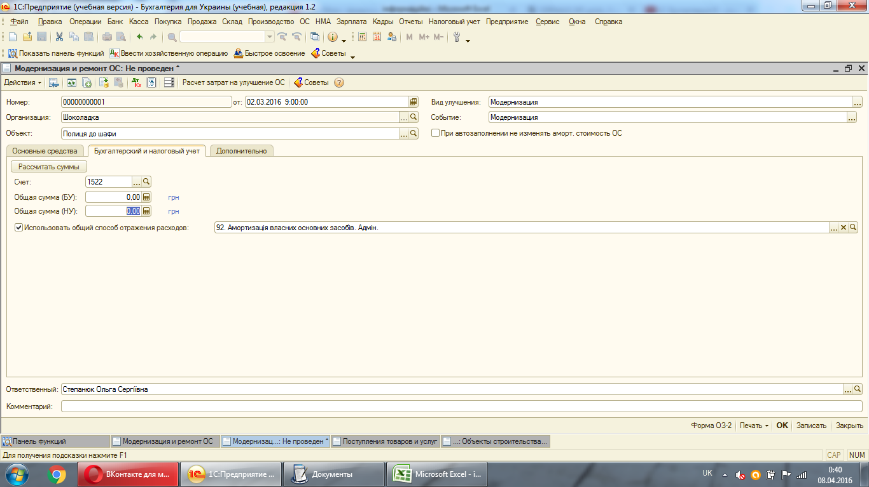

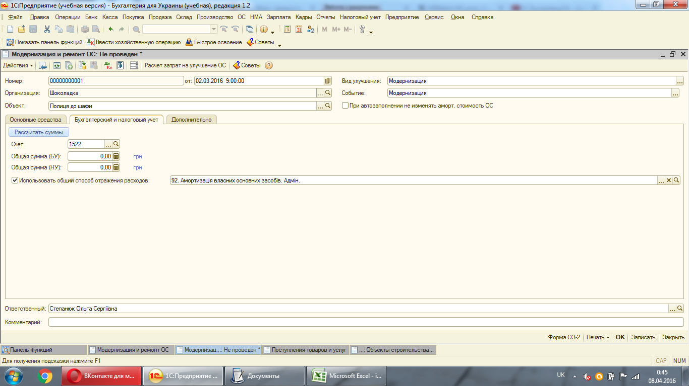



Після цього в закладці "Основные средства" підтягуємо ОЗ, який маємо модернізувати і заповнюємо по ньому дані натиснувши "Записати - Заполнить - Для списка ОС"
Сума модернізації і всі необхідні суми підтянуться атоматично.
Після чого проводимо документ

